Spot 0
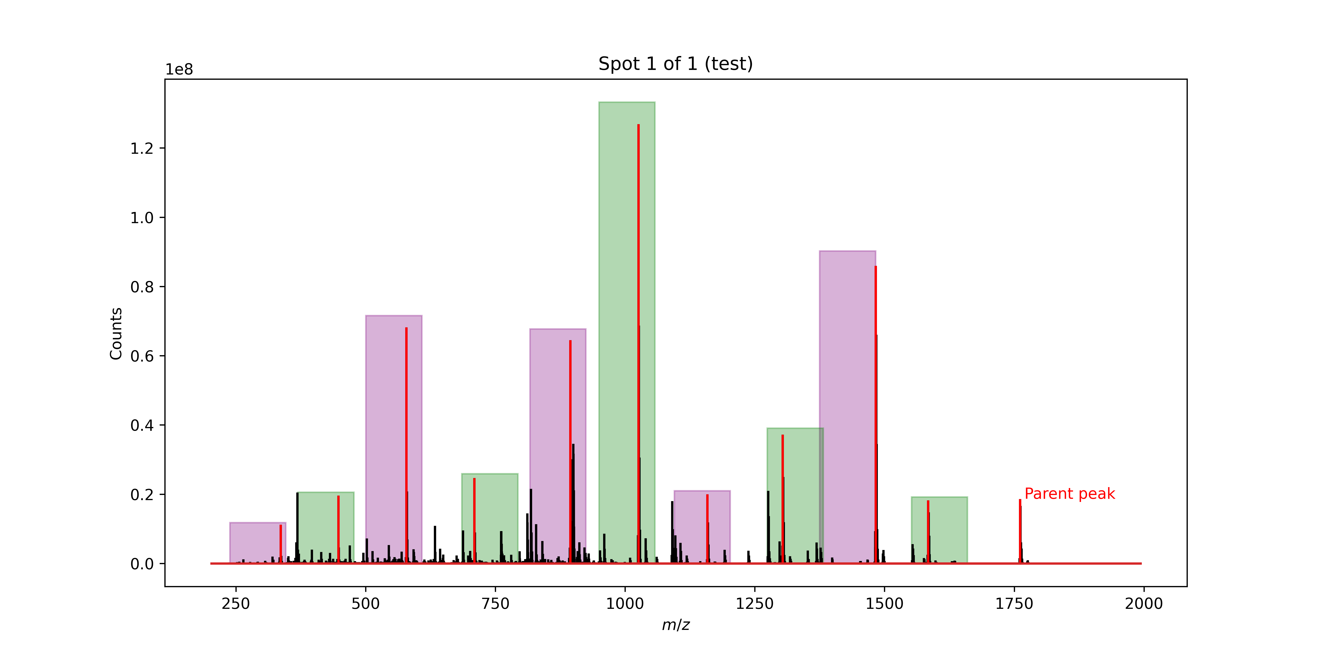
Signal No. | M/Z | Monomer lost
0 | 1760.94 | Phe
1 | 1583.86 | Ala
2 | 1482.81 | D2Phe
3 | 1303.72 | D2Leu
4 | 1158.61 | D2Ser
5 | 1025.54 | Ser
6 | 894.48 | D2Cha
7 | 709.34 | Ser
8 | 578.28 | Ser
9 | 447.22 | D2Cha
10 | 262.084 | Tyr(OMe)(endcap)

